Hoja1
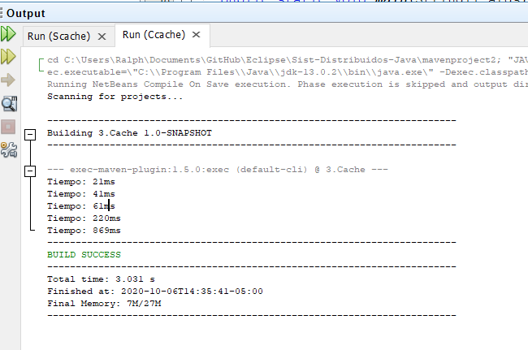
Grafica de tiempo dado N elementos

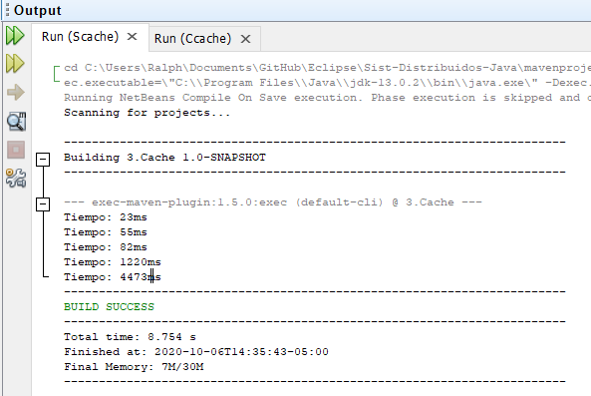

Valor de N |  | 100 | 200 | 300 | 400 | 1000
Tiempo Ms | Con cahe | 21 | 41 | 61 | 220 | 869
 | Sin cache | 23 | 55 | 82 | 1220 | 4473

